2026.4.1～
木更津商工会館貸室料金シミュレーション （赤い枠で囲われているセルを選択してください）

木更津商工会議所では、さまざまな広さと収容人数の異なる会議室をご用意しています。
各種会議・研修会やセミナー・展示会など幅広くご利用いただけます。
★各貸室の収容人数に関しては、新型コロナウイルスの影響により、当面の間は下記収容人数の半分までとさせていただきます
貸室名 |  | 時間帯 （選択してください） | 会員・非会員 （選択してください） |  | 利用日 （選択してください） | 金額
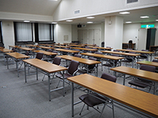 | ３階 研修室 227.83㎡ 収容人数120名（全2人掛け80名・3人掛け120名） |  |  |  |  | 0 | 円
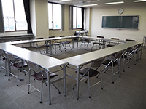 | ３階 第１実習室 83.90㎡ 収容人数42名 （全2人掛け28名・3人掛け42名） |  |  |  |  | 0 | 円
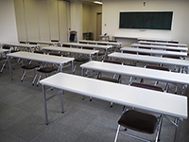 | ３階 第２実習室 83.90㎡ 収容人数42名 （全2人掛け28名・3人掛け42名） |  |  |  |  | 0 | 円
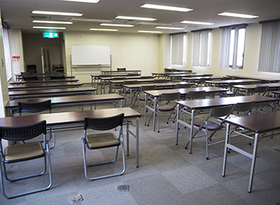 | ６階 会議室 127㎡ 収容人数54名 （全2人掛け36名・3人掛け54名） |  |  |  |  | 0 | 円
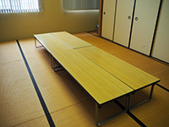 | ３階 集会室（和室） 27.50㎡ 収容人数12名 |  |  |  |  | 0 | 円

①冷暖房費は料金表の金額に含みます。 ②土日祝日および17時以降に使用する場合は別途管理費をいただきます。 ＜管理費＞ 9時～21時：1,342円（1時間あたり） ※２時間以上の利用に限ります。 ③＜備品使用料＞ マイク（1本につき）550円 プロジェクター5,500円 ※プロジェクターについては平日午後５時までの貸出に限ります。 ④営利（物販・展示会等）を目的とする場合は料金表の金額の150％とします。 ⑤駐車場は最大70台です。 ※会館の利用状況により異なります。 ⑥その他、管理者が必要と認めた場合は別途協議させていただきます。 |  |  |  | 備品選択 （選択してください） |  | 金額
 |  |  |  |  |  | 0 | 円

 |  |  |  | 利用目的 （選択してください） |  | 金額
 |  |  |  |  |  | 0 | 円

 |  |  |  | 管理費 （選択してください） |  | 金額
 |  |  |  |  |  | 0 | 円

 |  |  |  |  |  | 合計金額
 |  |  |  |  |  | 0 | 円

